Лист1
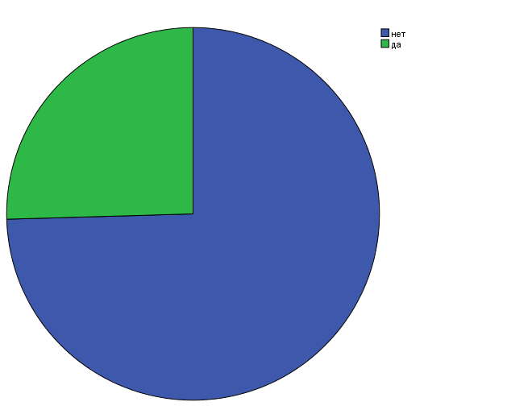
17. Закрывалось ли ваше учреждение или его структурные подразделения на карантин по COVID-инфекции? |  |  |  | гипотеза - не закрывалось ни одного подразделения

Биномиальный критерий
 |  | Категория | N | Наблюденная доля | Проверяемая доля | Точная знч. (1-сторонняя)
17. Закрывалось ли ваше учреждение или его структурные подразделения на карантин по COVID-инфекции? | да | 1 | 14 | 0.25 | 0.01 | 0.000
 | нет | 0 | 41 | 0.75
 | Всего |  | 55 | 1.00

 |  | Частота | Процент | Валидный процент | Накопленный процент
Валидные | нет | 41 | 74.5 | 74.5 | 74.5
 | да | 14 | 25.5 | 25.5 | 100.0
 | Итого | 55 | 100.0 | 100.0

15. Были ли оборудованы в Вашем учреждении специальные приемно-смотровые боксы или фильтр-боксы? |  |  |  | гипотеза- все учреждения были оборудованы
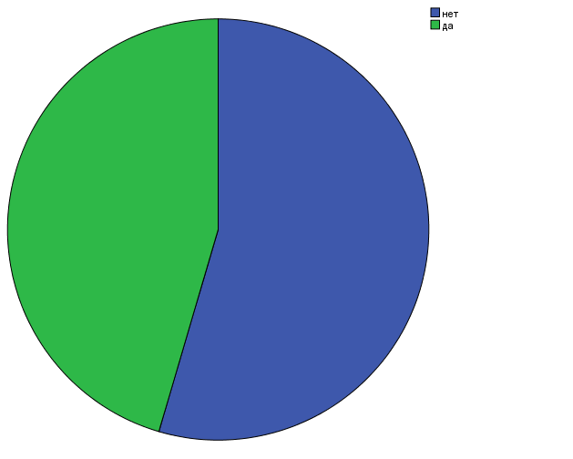

Биномиальный критерий
 |  | Категория | N | Наблюденная доля | Проверяемая доля | Точная знч. (1-сторонняя)
15. Были ли оборудованы в Вашем учреждении специальные приемно-смотровые боксы или фильтр-боксы? | да | 1 | 25 | 0.45 | 0.99 | ,000a
 | нет | 0 | 30 | 0.55
 | Всего |  | 55 | 1.00
a. Согласно альтернативной гипотезе доля наблюдений в первой группе < ,99.

 |  | Частота | Процент | Валидный процент | Накопленный процент
Валидные | 0 | 30 | 54.5 | 54.5 | 54.5
 | 1 | 25 | 45.5 | 45.5 | 100.0
 | Итого | 55 | 100.0 | 100.0

7. Оцените по шкале от 0 до 5 среднюю тяжесть синдрома отмены алкоголя при поступлении пациентов в Ваш стационар, среди пациентов, имеющих положительный COVID статус при поступлении или в анамнезе

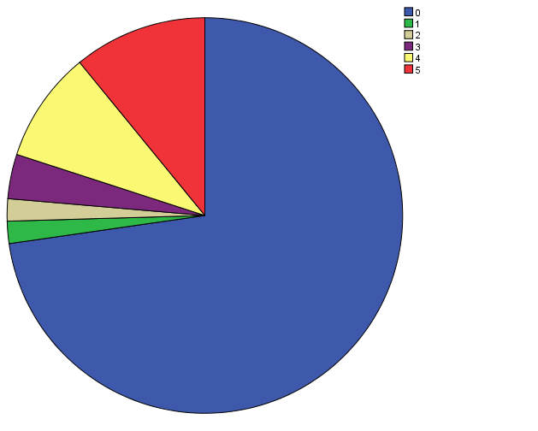
Описательные статистики
 | N | Минимум | Максимум | Среднее |  | Стд. отклонение
 | Статистика | Статистика | Статистика | Статистика | Стд. ошибка | Статистика
7. Оцените по шкале от 0 до 5 среднюю тяжесть синдрома отмены алкоголя при поступлении пациентов в Ваш стационар, среди пациентов, имеющих положительный COVID статус при поступлении или в анамнезе | 55 | 0 | 5 | 1.07 | 0.253 | 1.874
N валидных (целиком) | 55

 |  | Частота | Процент | Валидный процент | Накопленный процент
Валидные | 0 | 40 | 72.7 | 72.7 | 72.7
 | 1 | 1 | 1.8 | 1.8 | 74.5
 | 2 | 1 | 1.8 | 1.8 | 76.4
 | 3 | 2 | 3.6 | 3.6 | 80.0
 | 4 | 5 | 9.1 | 9.1 | 89.1
 | 5 | 6 | 10.9 | 10.9 | 100.0
 | Итого | 55 | 100.0 | 100.0

9. Какое количество в процентах (%) Ваших пациентов, имеющих положительный COVID статус при поступлении или в анамнезе, перенесли алкогольный делирий?

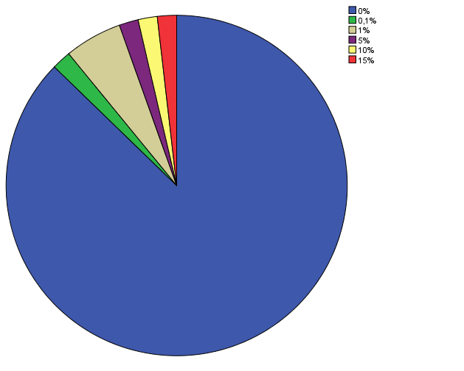
 |  | Частота | Процент | Валидный процент | Накопленный процент
Валидные | ,00 | 48 | 87.3 | 87.3 | 87.3
 | ,10 | 1 | 1.8 | 1.8 | 89.1
 | 1,00 | 3 | 5.5 | 5.5 | 94.5
 | 5,00 | 1 | 1.8 | 1.8 | 96.4
 | 10,00 | 1 | 1.8 | 1.8 | 98.2
 | 15,00 | 1 | 1.8 | 1.8 | 100.0
 | Итого | 55 | 100.0 | 100.0

Описательные статистики
 | N | Минимум | Максимум | Среднее |  | Стд. отклонение
 | Статистика | Статистика | Статистика | Статистика | Стд. ошибка | Статистика
9. Какое количество в процентах (%) Ваших пациентов, имеющих положительный COVID статус при поступлении или в анамнезе, перенесли алкогольный делирий? | 55 | 0.00 | 15.00 | 0.6018 | 0.33489 | 2.48361
N валидных (целиком) | 55

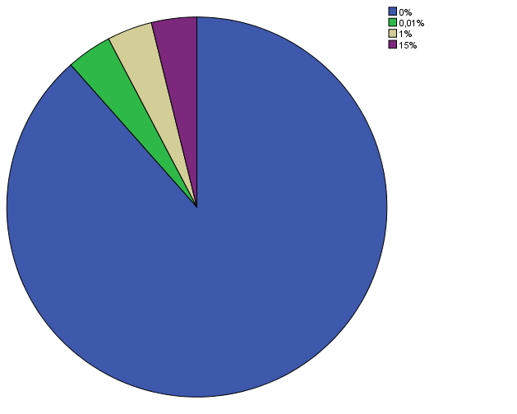
8. У какого количества в процентах (%) Ваших пациентов, имеющих положительный COVID статус при поступлении или в анамнезе, синдром отмены алкоголя осложнился судорожным синдромом?

 |  | Частота | Процент | Валидный процент | Накопленный процент
Валидные | ,00 | 46 | 83.6 | 88.5 | 88.5
 | ,01 | 2 | 3.6 | 3.8 | 92.3
 | 1,00 | 2 | 3.6 | 3.8 | 96.2
 | 15,00 | 2 | 3.6 | 3.8 | 100.0
 | Итого | 52 | 94.5 | 100.0
Пропущенные | Системные пропущенные | 3 | 5.5
Итого |  | 55 | 100.0

Описательные статистики
 | N | Минимум | Максимум | Среднее |  | Стд. отклонение
 | Статистика | Статистика | Статистика | Статистика | Стд. ошибка | Статистика
8. У какого количества в процентах (%) Ваших пациентов, имеющих положительный COVID статус при поступлении или в анамнезе, синдром отмены алкоголя осложнился судорожным синдромом? | 52 | 0.00 | 15.00 | 0.6158 | 0.40374 | 2.91138
N валидных (целиком) | 52

Вычисление средней оценки только среди тех, где процент COVID-положительных больше 0

Описательные статистики
 | N | Минимум | Максимум | Среднее |  | Стд. отклонение
 | Статистика | Статистика | Статистика | Статистика | Стд. ошибка | Статистика
9. Какое количество в процентах (%) Ваших пациентов, имеющих положительный COVID статус при поступлении или в анамнезе, перенесли алкогольный делирий? | 9 | 0.00 | 15.00 | 3.6667 | 1.79505 | 5.38516
8. У какого количества в процентах (%) Ваших пациентов, имеющих положительный COVID статус при поступлении или в анамнезе, синдром отмены алкоголя осложнился судорожным синдромом? | 9 | 0.00 | 15.00 | 3.5578 | 2.16692 | 6.50077
N валидных (целиком) | 9

6. Какое количество в процентах (%) Ваших пациентов в период пандемии в Вашем регионе (апрель-май-июнь 2020) года имели положительный COVID статус при поступлении или в анамнезе?

Описательные статистики
 | N | Минимум | Максимум | Среднее |  | Стд. отклонение
 | Статистика | Статистика | Статистика | Статистика | Стд. ошибка | Статистика
V9 | 54 | 0.000 | 25.000 | 0.77891 | 0.483567 | 3.553476
N валидных (целиком) | 54

13. Есть ли какие-то особенности течения состояния отмены алкоголя у пациентов, имеющих положительный COVID статус при поступлении или в анамнезе, по сравнению с пациентами с COVID - отрицательным статусом?(Если "да"-отметьте дополнительное поле "другое" и впишите особенности) |  |  |  |  |  |  | гипотеза - особенностей нет во всех случаях

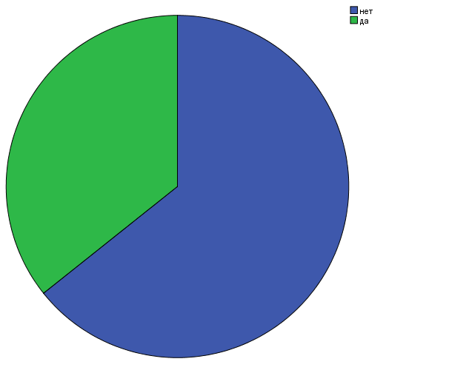
Биномиальный критерий
 |  | Категория | N | Наблюденная доля | Проверяемая доля | Точная знч. (1-сторонняя)
13. Есть ли какие-то особенности течения состояния отмены алкоголя у пациентов, имеющих положительный COVID статус при поступлении или в анамнезе, по сравнению с пациентами с COVID - отрицательным статусом?(Если "да"-отметьте дополнительное поле "другое" и впишите особенности) | Группа 1 | 1 | 15 | 0.36 | 0.01 | 0.000
 | Группа 2 | 0 | 27 | 0.64
 | Всего |  | 42 | 1.00

 |  | Частота | Процент | Валидный процент | Накопленный процент
Валидные | нет | 27 | 24.5 | 64.3 | 64.3
 | да | 15 | 13.6 | 35.7 | 100.0
 | Итого | 42 | 38.2 | 100.0
Пропущенные | Системные пропущенные | 68 | 61.8
Итого |  | 110 | 100.0

1. Как изменилось за период пандемии в Вашем регионе (апрель-май-июнь 2020) количество пациентов с зависимостью от алкоголя, обратившихся за амбулаторной помощью? | 2. Как изменилось за период пандемии в Вашем регионе (апрель-май-июнь 2020) количество госпитализированных пациентов с зависимостью от алкоголя? | 3. Как изменилось за период пандемии в Вашем регионе (апрель-май-июнь 2020) число госпитализаций больных с интоксикационными психозами, вызванными употреблением алкоголя и/или других ПАВ?

Одновыборочный критерий Колмогорова-Смирнова
 |  | 1. Как изменилось за период пандемии в Вашем регионе (апрель-май-июнь 2020) количество пациентов с зависимостью от алкоголя, обратившихся за амбулаторной помощью? | 2. Как изменилось за период пандемии в Вашем регионе (апрель-май-июнь 2020) количество госпитализированных пациентов с зависимостью от алкоголя? | 3. Как изменилось за период пандемии в Вашем регионе (апрель-май-июнь 2020) число госпитализаций больных с интоксикационными психозами, вызванными употреблением алкоголя и/или других ПАВ? |  |  |  |  | 1. Как изменилось за период пандемии в Вашем регионе (апрель-май-июнь 2020) количество пациентов с зависимостью от алкоголя, обратившихся за амбулаторной помощью? | 2. Как изменилось за период пандемии в Вашем регионе (апрель-май-июнь 2020) количество госпитализированных пациентов с зависимостью от алкоголя? | 3. Как изменилось за период пандемии в Вашем регионе (апрель-май-июнь 2020) число госпитализаций больных с интоксикационными психозами, вызванными употреблением алкоголя и/или других ПАВ?
N |  | 55 | 55 | 55 |  |  |  |  | V4 | V5 | V6
Параметры равномерного распределенияa,b | Минимум | 0 | 0 | 0 |  |  | N |  | 55 | 55 | 55
 | Максимум | 2 | 2 | 2 |  |  | Параметр Пуассонаa,b | Среднее | 0.80 | 0.75 | 0.76
Разности экстремумов | Модуль | 0.391 | 0.445 | 0.400 |  |  | Разности экстремумов | Модуль | 0.140 | 0.165 | 0.066
 | Положительные | 0.391 | 0.445 | 0.400 |  |  |  | Положительные | 0.082 | 0.117 | 0.042
 | Отрицательные | -0.191 | -0.191 | -0.164 |  |  |  | Отрицательные | -0.140 | -0.165 | -0.066
Статистика Z Колмогорова-Смирнова |  | 2.899 | 3.304 | 2.966 |  |  | Статистика Z Колмогорова-Смирнова |  | 1.040 | 1.227 | 0.489
Асимпт. знч. (двухсторонняя) |  | 0.000 | 0.000 | 0.000 |  |  | Асимпт. знч. (двухсторонняя) |  | 0.230 | 0.099 | 0.970
a. Сравнение с равномерным распределением. |  |  |  |  |  |  | a. Сравнение с распределением Пуассона.
b. Оценивается по данным. |  |  |  |  |  |  | b. Оценивается по данным.

1. Как изменилось за период пандемии в Вашем регионе (апрель-май-июнь 2020) количество пациентов с зависимостью от алкоголя, обратившихся за амбулаторной помощью?
 |  | Частота | Процент | Валидный процент | Накопленный процент
Валидные | 0 | 17 | 30.9 | 30.9 | 30.9
 | 1 | 32 | 58.2 | 58.2 | 89.1
 | 2 | 6 | 10.9 | 10.9 | 100.0
 | Итого | 55 | 100.0 | 100.0

2. Как изменилось за период пандемии в Вашем регионе (апрель-май-июнь 2020) количество госпитализированных пациентов с зависимостью от алкоголя?
 |  | Частота | Процент | Валидный процент | Накопленный процент
Валидные | 0 | 17 | 30.9 | 30.9 | 30.9
 | 1 | 35 | 63.6 | 63.6 | 94.5
 | 2 | 3 | 5.5 | 5.5 | 100.0
 | Итого | 55 | 100.0 | 100.0

3. Как изменилось за период пандемии в Вашем регионе (апрель-май-июнь 2020) число госпитализаций больных с интоксикационными психозами, вызванными употреблением алкоголя и/или других ПАВ?
 |  | Частота | Процент | Валидный процент | Накопленный процент
Валидные | 0 | 22 | 40.0 | 40.0 | 40.0
 | 1 | 24 | 43.6 | 43.6 | 83.6
 | 2 | 9 | 16.4 | 16.4 | 100.0
 | Итого | 55 | 100.0 | 100.0

1. Как изменилось за период пандемии в Вашем регионе (апрель-май-июнь 2020) количество пациентов с зависимостью от алкоголя, обратившихся за амбулаторной помощью? |  |  |  |  |  | 2. Как изменилось за период пандемии в Вашем регионе (апрель-май-июнь 2020) количество госпитализированных пациентов с зависимостью от алкоголя? |  |  |  |  |  | 3. Как изменилось за период пандемии в Вашем регионе (апрель-май-июнь 2020) число госпитализаций больных с интоксикационными психозами, вызванными употреблением алкоголя и/или других ПАВ?
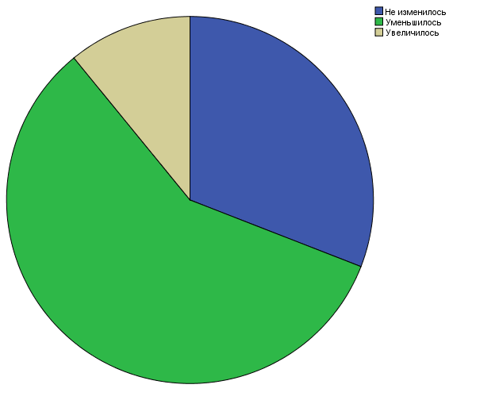
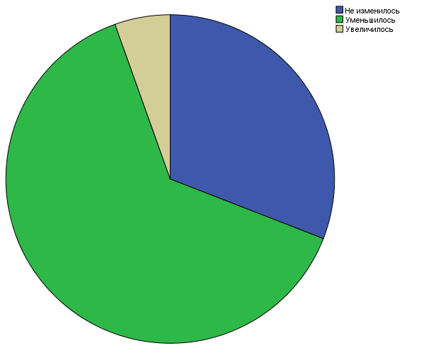
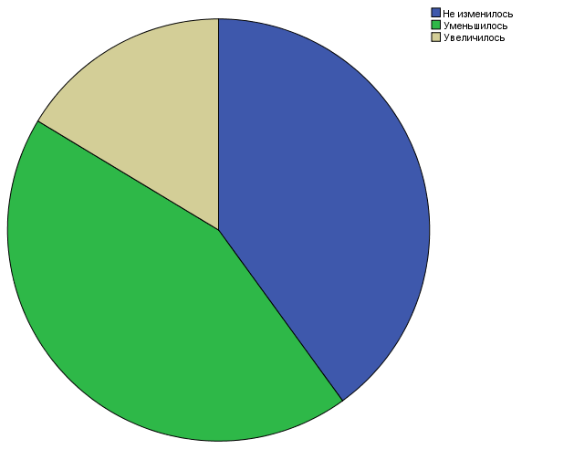

12. Как Вы, в целом, оцениваете тяжесть алкогольного делирия у пациентов, имеющих положительный COVID статус при поступлении или в анамнезе, по сравнению с пациентами с COVID - отрицательным статусом?

 |  | Частота | Процент | Валидный процент | Накопленный процент
Валидные | Более легкий | 3 | 5.5 | 5.5 | 5.5
 | Более тяжелый | 28 | 50.9 | 50.9 | 56.4
 | Одинаково по тяжести | 24 | 43.6 | 43.6 | 100.0
 | Итого | 55 | 100.0 | 100.0

Одновыборочный критерий Колмогорова-Смирнова
 |  | 12. Как Вы, в целом, оцениваете тяжесть алкогольного делирия у пациентов, имеющих положительный COVID статус при поступлении или в анамнезе, по сравнению с пациентами с COVID - отрицательным статусом?
N |  | 55
Параметры равномерного распределенияa,b | Минимум | 0
 | Максимум | 2
Разности экстремумов | Модуль | 0.445
 | Положительные | 0.064
 | Отрицательные | -0.445
Статистика Z Колмогорова-Смирнова |  | 3.304
Асимпт. знч. (двухсторонняя) |  | 0.000
a. Сравнение с равномерным распределением.
b. Оценивается по данным.

6. Какое количество в процентах (%) Ваших пациентов в период пандемии в Вашем регионе (апрель-май-июнь 2020) года имели положительный COVID статус при поступлении или в анамнезе?

Описательные статистики
 | N | Минимум | Максимум | Среднее |  | Стд. отклонение
 | Статистика | Статистика | Статистика | Статистика | Стд. ошибка | Статистика
6. Какое количество в процентах (%) Ваших пациентов в период пандемии в Вашем регионе (апрель-май-июнь 2020) года имели положительный COVID статус при поступлении или в анамнезе? | 55 | 0.000 | 25.000 | 0.76475 | 0.474904 | 3.521986
N валидных (целиком) | 55

 |  | Частота | Процент | Валидный процент | Накопленный процент
Валидные | ,000 | 46 | 83.6 | 83.6 | 83.6
 | ,001 | 1 | 1.8 | 1.8 | 85.5
 | ,010 | 1 | 1.8 | 1.8 | 87.3
 | ,050 | 1 | 1.8 | 1.8 | 89.1
 | 1,000 | 2 | 3.6 | 3.6 | 92.7
 | 5,000 | 3 | 5.5 | 5.5 | 98.2
 | 25,000 | 1 | 1.8 | 1.8 | 100.0
 | Итого | 55 | 100.0 | 100.0

14. Изменилась ли структура наркологической службы за период пандемии?

 |  | Частота | Процент | Валидный процент | Накопленный процент
Валидные | Структура службы не изменилась | 21 | 38.2 | 38.2 | 38.2
 | Некоторые структурные подразделения были закрыты | 18 | 32.7 | 32.7 | 70.9
 | Некоторые структурные подразделения были перепрофилированы под пациентов с COVID | 13 | 23.6 | 23.6 | 94.5
 | Да, были открыты новые структурные подразделения | 3 | 5.5 | 5.5 | 100.0
 | Итого | 55 | 100.0 | 100.0

Одновыборочный критерий Колмогорова-Смирнова |  |  |  |  | Одновыборочный критерий Колмогорова-Смирнова 3
 |  | 14. Изменилась ли структура наркологической службы за период пандемии? |  |  |  |  | V17
N |  | 55 |  |  | N |  | 55
Параметры равномерного распределенияa,b | Минимум | 0 |  |  | Параметр Пуассонаa,b | Среднее | 0.96
 | Максимум | 3 |  |  | Разности экстремумов | Модуль | 0.040
Разности экстремумов | Модуль | 0.382 |  |  |  | Положительные | 0.019
 | Положительные | 0.382 |  |  |  | Отрицательные | -0.040
 | Отрицательные | -0.055 |  |  | Статистика Z Колмогорова-Смирнова |  | 0.297
Статистика Z Колмогорова-Смирнова |  | 2.832 |  |  | Асимпт. знч. (двухсторонняя) |  | 1.000
Асимпт. знч. (двухсторонняя) |  | 0.000 |  |  | a. Сравнение с распределением Пуассона.
a. Сравнение с равномерным распределением. |  |  |  |  | b. Оценивается по данным.
b. Оценивается по данным.

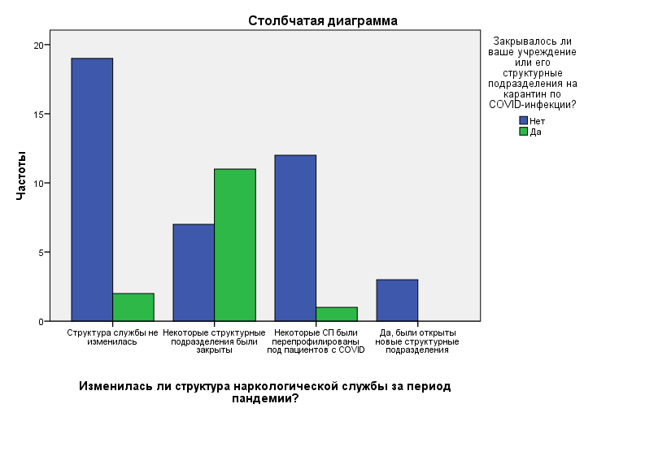
Таблица сопряженности
 |  |  | 17. Закрывалось ли ваше учреждение или его структурные подразделения на карантин по COVID-инфекции? |  | Итого
 |  |  | Нет | Да
14. Изменилась ли структура наркологической службы за период пандемии? | Структура службы не изменилась | Частота | 19 | 2 | 21
 |  | % в V17 | 90.5% | 9.5% | 100.0%
 |  | % в V20 | 46.3% | 14.3% | 38.2%
 | Некоторые структурные подразделения были закрыты | Частота | 7 | 11 | 18
 |  | % в V17 | 38.9% | 61.1% | 100.0%
 |  | % в V20 | 17.1% | 78.6% | 32.7%
 | Некоторые структурные подразделения были перепрофилированы под пациентов с COVID | Частота | 12 | 1 | 13
 |  | % в V17 | 92.3% | 7.7% | 100.0%
 |  | % в V20 | 29.3% | 7.1% | 23.6%
 | Да, были открыты новые структурные подразделения | Частота | 3 | 0 | 3
 |  | % в V17 | 100.0% | 0.0% | 100.0%
 |  | % в V20 | 7.3% | 0.0% | 5.5%
Итого |  | Частота | 41 | 14 | 55
 |  | % в V17 | 74.5% | 25.5% | 100.0%
 |  | % в V20 | 100.0% | 100.0% | 100.0%

Критерии хи-квадрат
 | Значение | ст.св. | Асимпт. значимость (2-стор.) | Точная значимость (2-стор.) | Точная значимость (1-стор.) | Вероятность в точке
Хи-квадрат Пирсона | 18,055a | 3 | 0.000 | 0.000
Отношение правдоподобия | 18.084 | 3 | 0.000 | 0.001
Точный критерий Фишера | 15.525 |  |  | 0.001
Линейно-линейная связь | ,027b | 1 | 0.869 | 1.000 | 0.507 | 0.131
Кол-во валидных наблюдений | 55
a. В 4 (50,0%) ячейках ожидаемая частота меньше 5. Минимальная ожидаемая частота равна ,76.
b. Стандартизованная статистика равна -,165.

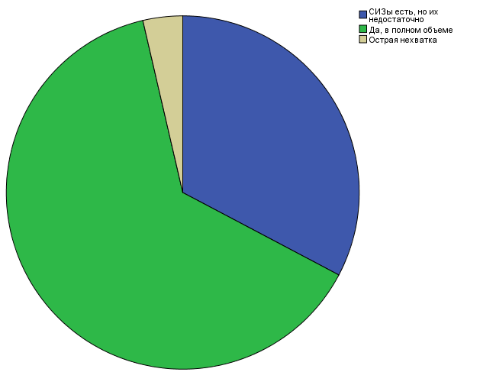
16. Обеспечены ли Вы средствами индивидуальной защиты (СИЗ) при работе с пациентами?

 |  | Частота | Процент | Валидный процент | Накопленный процент
Валидные | СИЗы есть, но их недостаточно | 18 | 32.7 | 32.7 | 32.7
 | Да, в полном объеме | 35 | 63.6 | 63.6 | 96.4
 | Острая нехватка | 2 | 3.6 | 3.6 | 100.0
 | Итого | 55 | 100.0 | 100.0

Одновыборочный критерий Колмогорова-Смирнова |  |  |  | Одновыборочный критерий Колмогорова-Смирнова 3
 |  | 16. Обеспечены ли Вы средствами индивидуальной защиты (СИЗ) при работе с пациентами? |  |  |  | 16. Обеспечены ли Вы средствами индивидуальной защиты (СИЗ) при работе с пациентами?
N |  | 55 |  | N |  | 55
Параметры равномерного распределенияa,b | Минимум | 0 |  | Параметр Пуассонаa,b | Среднее | 0.71
 | Максимум | 2 |  | Разности экстремумов | Модуль | 0.165
Разности экстремумов | Модуль | 0.464 |  |  | Положительные | 0.123
 | Положительные | 0.464 |  |  | Отрицательные | -0.165
 | Отрицательные | -0.173 |  | Статистика Z Колмогорова-Смирнова |  | 1.222
Статистика Z Колмогорова-Смирнова |  | 3.438 |  | Асимпт. знч. (двухсторонняя) |  | 0.101
Асимпт. знч. (двухсторонняя) |  | 0.000 |  | a. Сравнение с распределением Пуассона.
a. Сравнение с равномерным распределением. |  |  |  | b. Оценивается по данным.
b. Оценивается по данным.

